문화권간 비교
 | fruity | flower | candy | woody | hazelnut | musty | rice | soap | vinegar | burnt | vegetable | fish | meat | plastic | 불일치성
Dutch | 붉은 | 노랑 | 붉은 | 초록 | 주황 | 불일치 | 주황 | 불일치 | 불일치 | 주황 | 불일치 | 주황 | 주황 | 불일치 | 5
NI.Res.Chinese | 붉은 | 붉은 | 불일치 | 불일치 | 주황 | 불일치 | 주황 | 불일치 | 불일치 | 주황 | 불일치 | 주황 | 불일치 | 불일치 | 8
German | 붉은 | 불일치 | 노랑 | 초록 | 주황 | 불일치 | 주황 | 불일치 | 불일치 | 주황 | 불일치 | 불일치 | 불일치 | 불일치 | 8
Malay | 붉은 | 붉은 | 노랑 | 초록 | 주황 | 불일치 | 노랑 | 불일치 | 불일치 | 주황 | 불일치 | 주황 | 불일치 | 불일치 | 6
Mal.Chinese | 붉은 | 붉은 | 붉은 | 초록 | 주황 | 불일치 | 주황 | 불일치 | 불일치 | 주황 | 불일치 | 주황 | 불일치 | 불일치 | 6
US | 붉은 | 붉은 | 붉은 | 초록 | 주황 | 불일치 | 주황 | 불일치 | 불일치 | 주황 | 불일치 | 불일치 | 불일치 | 불일치 | 7
연관된 색깔 -단일 응답
MEAT | 1 | 8 | 13 | 3 | 0 | 1 | 1 | 0 | 4
PLASTIC | 2 | 1 | 0 | 2 | 8 | 3 | 11 | 1 | 3
VEGETABLE | 5 | 8 | 3 | 3 | 4 | 2 | 3 | 2 | 1
BURNT | 2 | 8 | 3 | 0 | 8 | 0 | 2 | 1 | 7
RICE | 1 | 17 | 9 | 2 | 1 | 1 | 0 | 0 | 0
CANDY | 6 | 4 | 6 | 1 | 7 | 2 | 3 | 2 | 0
SOAP | 5 | 3 | 1 | 0 | 2 | 4 | 9 | 2 | 5
MUSTY | 1 | 2 | 2 | 6 | 7 | 1 | 1 | 3 | 8
FRUITY | 8 | 15 | 3 | 1 | 0 | 0 | 0 | 3 | 1
VINEGAR | 1 | 3 | 3 | 3 | 4 | 1 | 1 | 1 | 14
WOODY | 4 | 4 | 3 | 1 | 3 | 4 | 6 | 3 | 3
FLOWER | 8 | 2 | 5 | 1 | 4 | 2 | 2 | 6 | 1
FISH | 0 | 10 | 6 | 3 | 1 | 2 | 3 | 1 | 5
HAZELNUT | 2 | 21 | 7 | 1 | 0 | 0 | 0 | 0 | 0
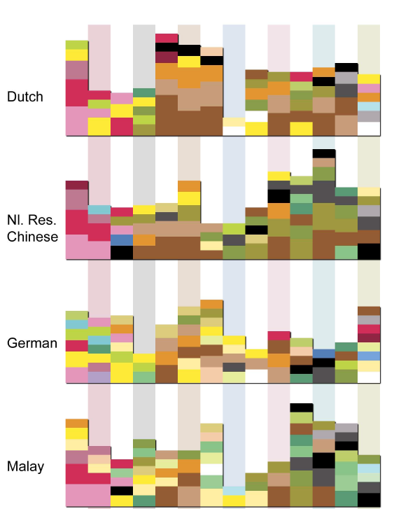
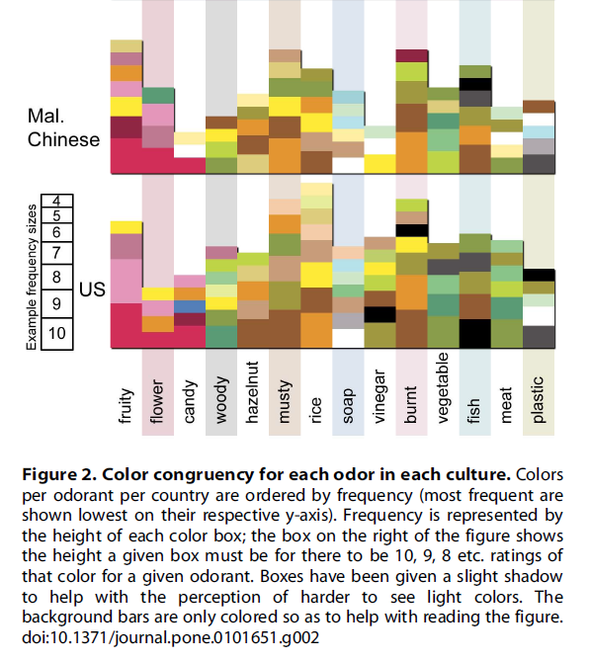

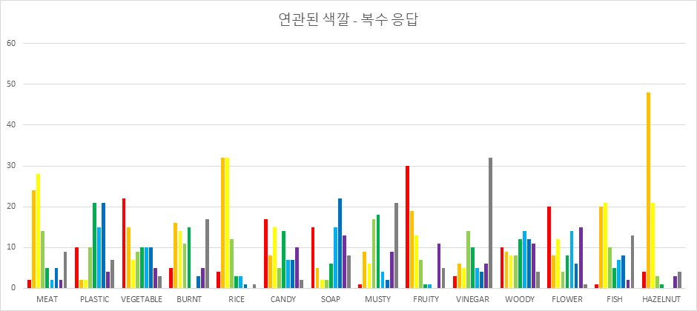

Mulit-combineColours | 1 | 2 | 3 | 4 | 5 | 6 | 7 | 8 | 9
MEAT | 2 | 24 | 28 | 14 | 5 | 2 | 5 | 2 | 9 | MEAT | 1 | 8 | 13 | 3 | 0 | 1 | 1 | 0 | 4
PLASTIC | 10 | 2 | 2 | 10 | 21 | 15 | 21 | 4 | 7 | PLASTIC | 2 | 1 | 0 | 2 | 8 | 3 | 11 | 1 | 3
VEGETABLE | 22 | 15 | 7 | 9 | 10 | 10 | 10 | 5 | 3 | VEGETABLE | 5 | 8 | 3 | 3 | 4 | 2 | 3 | 2 | 1
BURNT | 5 | 16 | 14 | 11 | 15 | 0 | 3 | 5 | 17 | BURNT | 2 | 8 | 3 | 0 | 8 | 0 | 2 | 1 | 7
RICE | 4 | 32 | 32 | 12 | 3 | 3 | 1 | 0 | 1 | RICE | 1 | 17 | 9 | 2 | 1 | 1 | 0 | 0 | 0
CANDY | 17 | 8 | 15 | 5 | 14 | 7 | 7 | 10 | 2 | CANDY | 6 | 4 | 6 | 1 | 7 | 2 | 3 | 2 | 0
SOAP | 15 | 5 | 2 | 2 | 6 | 15 | 22 | 13 | 8 | SOAP | 5 | 3 | 1 | 0 | 2 | 4 | 9 | 2 | 5
MUSTY | 1 | 9 | 6 | 17 | 18 | 4 | 2 | 9 | 21 | MUSTY | 1 | 2 | 2 | 6 | 7 | 1 | 1 | 3 | 8
FRUITY | 30 | 19 | 13 | 7 | 1 | 1 | 0 | 11 | 5 | FRUITY | 8 | 15 | 3 | 1 | 0 | 0 | 0 | 3 | 1
VINEGAR | 3 | 6 | 5 | 14 | 10 | 5 | 4 | 6 | 32 | VINEGAR | 1 | 3 | 3 | 3 | 4 | 1 | 1 | 1 | 14
WOODY | 10 | 9 | 8 | 8 | 12 | 14 | 12 | 11 | 4 | WOODY | 4 | 4 | 3 | 1 | 3 | 4 | 6 | 3 | 3
FLOWER | 20 | 8 | 12 | 4 | 8 | 14 | 6 | 15 | 1 | FLOWER | 8 | 2 | 5 | 1 | 4 | 2 | 2 | 6 | 1
FISH | 1 | 20 | 21 | 10 | 5 | 7 | 8 | 2 | 13 | FISH | 0 | 10 | 6 | 3 | 1 | 2 | 3 | 1 | 5
HAZELNUT | 4 | 48 | 21 | 3 | 1 | 0 | 0 | 3 | 4 | HAZELNUT | 2 | 21 | 7 | 1 | 0 | 0 | 0 | 0 | 0

색깔 총합
Congruent
MEAT | 0 | 0 | 0 | 7 | 1 | 0 | 1 | 0 | 0 | 3 | 1 | 1 | 1 | 4 | 0 | 0 | 0 | 0 | 1 | 1 | 3 | 1 | 1 | 3 | 0 | 0 | 0 | 0 | 2 | 0 | 0 | 0 | 0 | 0 | 0 | 0
PLASTIC | 4 | 0 | 7 | 0 | 0 | 0 | 0 | 3 | 0 | 1 | 2 | 0 | 0 | 0 | 0 | 2 | 0 | 1 | 0 | 1 | 2 | 4 | 1 | 0 | 0 | 0 | 0 | 1 | 0 | 2 | 0 | 0 | 0 | 0 | 0 | 0
VEGETABLE | 0 | 4 | 1 | 0 | 3 | 1 | 1 | 2 | 1 | 0 | 0 | 2 | 1 | 0 | 0 | 1 | 3 | 0 | 4 | 0 | 0 | 1 | 0 | 0 | 0 | 0 | 0 | 0 | 0 | 0 | 1 | 1 | 2 | 1 | 1 | 0
BURNT | 2 | 0 | 5 | 0 | 2 | 0 | 0 | 0 | 1 | 3 | 0 | 2 | 0 | 5 | 1 | 0 | 1 | 0 | 0 | 0 | 0 | 0 | 6 | 1 | 0 | 0 | 0 | 1 | 0 | 0 | 0 | 0 | 0 | 1 | 0 | 0
RICE | 0 | 0 | 0 | 4 | 0 | 1 | 0 | 0 | 0 | 4 | 0 | 1 | 2 | 13 | 1 | 0 | 0 | 0 | 0 | 0 | 0 | 0 | 0 | 3 | 0 | 0 | 0 | 0 | 2 | 0 | 0 | 0 | 0 | 0 | 0 | 0
CANDY | 1 | 1 | 4 | 0 | 2 | 2 | 0 | 1 | 0 | 0 | 1 | 4 | 0 | 0 | 0 | 0 | 3 | 1 | 3 | 0 | 0 | 0 | 0 | 0 | 1 | 0 | 0 | 0 | 4 | 0 | 0 | 1 | 1 | 0 | 1 | 0
SOAP | 1 | 0 | 0 | 0 | 1 | 1 | 0 | 5 | 5 | 0 | 0 | 1 | 0 | 0 | 0 | 1 | 1 | 1 | 3 | 2 | 0 | 3 | 0 | 0 | 0 | 0 | 0 | 1 | 0 | 1 | 0 | 1 | 2 | 0 | 1 | 0
MUSTY | 1 | 0 | 5 | 1 | 1 | 0 | 2 | 0 | 0 | 1 | 1 | 1 | 2 | 1 | 0 | 0 | 1 | 2 | 0 | 0 | 2 | 0 | 5 | 0 | 0 | 1 | 1 | 1 | 0 | 0 | 1 | 0 | 0 | 0 | 0 | 1
FRUITY | 0 | 10 | 0 | 2 | 0 | 0 | 0 | 0 | 0 | 0 | 0 | 1 | 0 | 0 | 0 | 0 | 0 | 2 | 5 | 0 | 0 | 0 | 1 | 0 | 0 | 0 | 0 | 0 | 1 | 0 | 1 | 1 | 7 | 0 | 0 | 0
VINEGAR | 1 | 0 | 2 | 0 | 1 | 0 | 0 | 0 | 5 | 0 | 0 | 1 | 1 | 1 | 0 | 1 | 2 | 1 | 2 | 0 | 2 | 0 | 4 | 2 | 0 | 3 | 0 | 0 | 0 | 0 | 2 | 0 | 0 | 0 | 0 | 0
WOODY | 2 | 1 | 1 | 1 | 1 | 2 | 0 | 1 | 2 | 0 | 0 | 2 | 0 | 2 | 1 | 1 | 1 | 0 | 1 | 1 | 1 | 2 | 0 | 1 | 1 | 0 | 0 | 0 | 0 | 0 | 1 | 1 | 1 | 1 | 1 | 1
FLOWER | 0 | 1 | 1 | 1 | 3 | 1 | 1 | 2 | 0 | 0 | 0 | 1 | 0 | 0 | 0 | 1 | 1 | 3 | 1 | 0 | 0 | 0 | 1 | 0 | 0 | 0 | 0 | 2 | 1 | 1 | 0 | 2 | 6 | 0 | 0 | 1
FISH | 2 | 1 | 1 | 2 | 2 | 2 | 0 | 0 | 0 | 5 | 1 | 0 | 1 | 4 | 0 | 0 | 0 | 0 | 0 | 0 | 1 | 0 | 3 | 1 | 1 | 1 | 0 | 0 | 1 | 0 | 1 | 0 | 0 | 1 | 0 | 0
HAZELNUT | 0 | 2 | 0 | 5 | 0 | 0 | 1 | 0 | 0 | 5 | 0 | 2 | 0 | 14 | 0 | 0 | 0 | 0 | 0 | 0 | 0 | 0 | 0 | 2 | 0 | 0 | 0 | 0 | 0 | 0 | 0 | 0 | 0 | 0 | 0 | 0
Multi-Congruent
MEAT | 0 | 1 | 0 | 10 | 3 | 0 | 4 | 2 | 3 | 8 | 4 | 1 | 1 | 11 | 3 | 1 | 2 | 0 | 4 | 1 | 4 | 2 | 1 | 13 | 1 | 1 | 0 | 0 | 2 | 0 | 5 | 2 | 0 | 0 | 1 | 0
PLASTIC | 4 | 0 | 8 | 0 | 1 | 3 | 1 | 5 | 1 | 1 | 3 | 3 | 2 | 0 | 1 | 7 | 6 | 1 | 0 | 2 | 3 | 6 | 2 | 0 | 6 | 1 | 3 | 6 | 1 | 3 | 4 | 2 | 3 | 1 | 1 | 0
VEGETABLE | 1 | 4 | 2 | 1 | 3 | 1 | 4 | 5 | 2 | 1 | 2 | 5 | 1 | 0 | 1 | 5 | 5 | 1 | 10 | 4 | 0 | 2 | 1 | 1 | 2 | 0 | 0 | 2 | 2 | 2 | 2 | 2 | 7 | 1 | 8 | 1
BURNT | 2 | 1 | 6 | 0 | 3 | 0 | 1 | 0 | 1 | 4 | 2 | 2 | 1 | 10 | 3 | 0 | 5 | 1 | 1 | 0 | 3 | 0 | 9 | 10 | 1 | 4 | 0 | 1 | 1 | 2 | 7 | 2 | 0 | 1 | 1 | 1
RICE | 0 | 0 | 0 | 10 | 6 | 1 | 3 | 0 | 0 | 11 | 2 | 1 | 2 | 18 | 1 | 0 | 2 | 0 | 3 | 2 | 0 | 1 | 0 | 12 | 0 | 1 | 0 | 0 | 4 | 1 | 5 | 0 | 0 | 0 | 2 | 0
CANDY | 1 | 3 | 4 | 0 | 5 | 3 | 2 | 2 | 2 | 0 | 2 | 6 | 1 | 0 | 0 | 1 | 5 | 2 | 5 | 2 | 0 | 2 | 0 | 0 | 2 | 0 | 1 | 5 | 10 | 1 | 0 | 1 | 7 | 4 | 3 | 3
SOAP | 1 | 0 | 0 | 0 | 1 | 5 | 1 | 8 | 6 | 0 | 0 | 4 | 0 | 0 | 3 | 4 | 1 | 1 | 5 | 5 | 2 | 8 | 0 | 0 | 5 | 0 | 1 | 2 | 1 | 2 | 1 | 5 | 5 | 5 | 4 | 2
MUSTY | 1 | 0 | 7 | 1 | 2 | 0 | 4 | 0 | 0 | 4 | 1 | 1 | 4 | 3 | 0 | 1 | 6 | 3 | 2 | 0 | 6 | 1 | 11 | 3 | 0 | 4 | 3 | 5 | 0 | 0 | 8 | 0 | 0 | 2 | 0 | 4
FRUITY | 0 | 11 | 1 | 3 | 2 | 0 | 4 | 0 | 3 | 1 | 0 | 8 | 1 | 0 | 0 | 0 | 0 | 2 | 7 | 0 | 0 | 0 | 1 | 1 | 0 | 1 | 1 | 0 | 7 | 1 | 2 | 3 | 12 | 3 | 9 | 3
VINEGAR | 1 | 0 | 4 | 0 | 2 | 2 | 2 | 2 | 6 | 0 | 2 | 1 | 2 | 3 | 1 | 2 | 4 | 2 | 3 | 1 | 8 | 1 | 9 | 2 | 0 | 9 | 0 | 1 | 1 | 1 | 8 | 3 | 1 | 1 | 0 | 0
WOODY | 3 | 1 | 3 | 2 | 3 | 4 | 3 | 3 | 3 | 3 | 1 | 2 | 1 | 3 | 4 | 3 | 3 | 3 | 2 | 5 | 1 | 4 | 0 | 3 | 2 | 0 | 2 | 2 | 0 | 1 | 3 | 1 | 3 | 4 | 4 | 3
FLOWER | 0 | 3 | 1 | 1 | 5 | 1 | 4 | 5 | 0 | 1 | 0 | 3 | 0 | 0 | 0 | 5 | 3 | 5 | 4 | 7 | 0 | 1 | 1 | 1 | 0 | 0 | 1 | 4 | 5 | 2 | 0 | 3 | 11 | 5 | 4 | 2
FISH | 3 | 1 | 2 | 6 | 2 | 3 | 1 | 1 | 0 | 6 | 2 | 0 | 3 | 11 | 2 | 2 | 1 | 1 | 2 | 0 | 2 | 1 | 7 | 11 | 3 | 4 | 2 | 0 | 2 | 1 | 4 | 0 | 0 | 1 | 0 | 0
HAZELNUT | 0 | 4 | 0 | 8 | 4 | 0 | 1 | 0 | 1 | 15 | 0 | 2 | 0 | 23 | 1 | 0 | 0 | 2 | 6 | 0 | 0 | 0 | 1 | 7 | 0 | 2 | 0 | 0 | 2 | 1 | 2 | 0 | 1 | 0 | 0 | 1
Multi-Unongruent
MEAT | 7 | 3 | 0 | 0 | 1 | 1 | 1 | 2 | 7 | 0 | 0 | 14 | 0 | 2 | 0 | 4 | 1 | 0 | 1 | 5 | 0 | 2 | 4 | 0 | 1 | 11 | 0 | 1 | 8 | 7 | 0 | 0 | 2 | 1 | 2 | 2
PLASTIC | 3 | 7 | 0 | 1 | 2 | 2 | 1 | 1 | 0 | 4 | 1 | 10 | 3 | 5 | 0 | 1 | 0 | 1 | 3 | 1 | 1 | 1 | 4 | 3 | 2 | 9 | 0 | 0 | 6 | 8 | 0 | 0 | 2 | 1 | 4 | 3
VEGETABLE | 2 | 6 | 4 | 0 | 0 | 0 | 0 | 0 | 2 | 5 | 1 | 2 | 0 | 6 | 0 | 0 | 2 | 1 | 2 | 0 | 5 | 0 | 10 | 4 | 0 | 17 | 1 | 1 | 1 | 7 | 3 | 1 | 3 | 0 | 4 | 0
BURNT | 6 | 3 | 1 | 0 | 2 | 5 | 2 | 5 | 4 | 0 | 0 | 5 | 1 | 1 | 2 | 2 | 0 | 1 | 2 | 1 | 2 | 1 | 2 | 0 | 1 | 1 | 1 | 2 | 10 | 5 | 2 | 1 | 4 | 2 | 3 | 4
RICE | 7 | 3 | 2 | 1 | 2 | 4 | 1 | 5 | 4 | 0 | 0 | 5 | 1 | 1 | 1 | 3 | 1 | 1 | 1 | 1 | 3 | 4 | 3 | 1 | 3 | 7 | 3 | 2 | 2 | 2 | 2 | 2 | 2 | 2 | 1 | 3
CANDY | 2 | 5 | 4 | 0 | 0 | 1 | 0 | 1 | 3 | 0 | 0 | 7 | 0 | 3 | 1 | 0 | 1 | 1 | 0 | 0 | 6 | 0 | 9 | 4 | 1 | 17 | 0 | 0 | 2 | 5 | 4 | 0 | 2 | 0 | 0 | 3
SOAP | 3 | 7 | 2 | 4 | 2 | 0 | 1 | 0 | 2 | 3 | 1 | 6 | 1 | 6 | 0 | 1 | 0 | 2 | 3 | 1 | 3 | 0 | 4 | 3 | 0 | 11 | 0 | 1 | 3 | 4 | 3 | 0 | 2 | 2 | 1 | 4
MUSTY | 3 | 9 | 1 | 1 | 1 | 4 | 1 | 2 | 2 | 0 | 0 | 7 | 0 | 3 | 1 | 5 | 0 | 1 | 1 | 2 | 0 | 1 | 2 | 4 | 1 | 6 | 0 | 0 | 6 | 3 | 1 | 1 | 6 | 1 | 6 | 2
FRUITY | 5 | 1 | 1 | 0 | 0 | 2 | 0 | 2 | 1 | 2 | 1 | 1 | 2 | 5 | 1 | 3 | 0 | 5 | 1 | 0 | 7 | 1 | 15 | 4 | 1 | 16 | 0 | 0 | 1 | 0 | 5 | 1 | 1 | 1 | 2 | 2
VINEGAR | 5 | 7 | 2 | 0 | 1 | 4 | 1 | 1 | 2 | 1 | 0 | 12 | 1 | 2 | 0 | 2 | 0 | 1 | 1 | 1 | 1 | 1 | 3 | 0 | 1 | 4 | 1 | 0 | 9 | 3 | 0 | 0 | 7 | 1 | 3 | 2
WOODY | 3 | 6 | 2 | 2 | 2 | 3 | 1 | 1 | 2 | 2 | 0 | 7 | 0 | 4 | 0 | 1 | 0 | 4 | 2 | 1 | 2 | 2 | 6 | 1 | 1 | 10 | 1 | 0 | 5 | 5 | 0 | 2 | 5 | 1 | 0 | 4
FLOWER | 8 | 3 | 8 | 3 | 1 | 0 | 0 | 0 | 1 | 2 | 0 | 5 | 0 | 3 | 0 | 0 | 0 | 3 | 0 | 0 | 6 | 3 | 8 | 1 | 1 | 15 | 2 | 0 | 1 | 2 | 2 | 0 | 2 | 0 | 2 | 1
FISH | 5 | 7 | 0 | 1 | 2 | 2 | 1 | 4 | 5 | 0 | 0 | 10 | 2 | 0 | 1 | 2 | 1 | 2 | 2 | 2 | 0 | 1 | 1 | 0 | 0 | 2 | 0 | 0 | 13 | 0 | 1 | 3 | 10 | 1 | 1 | 3
HAZELNUT | 8 | 6 | 1 | 0 | 2 | 1 | 2 | 1 | 3 | 0 | 0 | 9 | 1 | 0 | 0 | 3 | 0 | 3 | 2 | 2 | 4 | 0 | 6 | 1 | 1 | 8 | 3 | 1 | 7 | 1 | 1 | 1 | 2 | 0 | 2 | 3
연관된 색깔 -단일 응답
first-CongruentColours
MEAT | 1 | 8 | 13 | 3 | 0 | 1 | 1 | 0 | 4
PLASTIC | 2 | 1 | 0 | 2 | 8 | 3 | 11 | 1 | 3
VEGETABLE | 5 | 8 | 3 | 3 | 4 | 2 | 3 | 2 | 1
BURNT | 2 | 8 | 3 | 0 | 8 | 0 | 2 | 1 | 7
RICE | 1 | 17 | 9 | 2 | 1 | 1 | 0 | 0 | 0
CANDY | 6 | 4 | 6 | 1 | 7 | 2 | 3 | 2 | 0
SOAP | 5 | 3 | 1 | 0 | 2 | 4 | 9 | 2 | 5
MUSTY | 1 | 2 | 2 | 6 | 7 | 1 | 1 | 3 | 8
FRUITY | 8 | 15 | 3 | 1 | 0 | 0 | 0 | 3 | 1
VINEGAR | 1 | 3 | 3 | 3 | 4 | 1 | 1 | 1 | 14
WOODY | 4 | 4 | 3 | 1 | 3 | 4 | 6 | 3 | 3
FLOWER | 8 | 2 | 5 | 1 | 4 | 2 | 2 | 6 | 1
FISH | 0 | 10 | 6 | 3 | 1 | 2 | 3 | 1 | 5
HAZELNUT | 2 | 21 | 7 | 1 | 0 | 0 | 0 | 0 | 0
Mulit-combineColours
MEAT | 2 | 24 | 28 | 14 | 5 | 2 | 5 | 2 | 9
PLASTIC | 10 | 2 | 2 | 10 | 21 | 15 | 21 | 4 | 7
VEGETABLE | 22 | 15 | 7 | 9 | 10 | 10 | 10 | 5 | 3
BURNT | 5 | 16 | 14 | 11 | 15 | 0 | 3 | 5 | 17
RICE | 4 | 32 | 32 | 12 | 3 | 3 | 1 | 0 | 1
CANDY | 17 | 8 | 15 | 5 | 14 | 7 | 7 | 10 | 2
SOAP | 15 | 5 | 2 | 2 | 6 | 15 | 22 | 13 | 8
MUSTY | 1 | 9 | 6 | 17 | 18 | 4 | 2 | 9 | 21
FRUITY | 30 | 19 | 13 | 7 | 1 | 1 | 0 | 11 | 5
VINEGAR | 3 | 6 | 5 | 14 | 10 | 5 | 4 | 6 | 32
WOODY | 10 | 9 | 8 | 8 | 12 | 14 | 12 | 11 | 4
FLOWER | 20 | 8 | 12 | 4 | 8 | 14 | 6 | 15 | 1
FISH | 1 | 20 | 21 | 10 | 5 | 7 | 8 | 2 | 13
HAZELNUT | 4 | 48 | 21 | 3 | 1 | 0 | 0 | 3 | 4
Multi-uncombineColours
MEAT | 25 | 6 | 9 | 1 | 2 | 10 | 12 | 3 | 22
PLASTIC | 24 | 19 | 12 | 5 | 0 | 4 | 7 | 5 | 14
VEGETABLE | 16 | 19 | 5 | 4 | 7 | 1 | 2 | 2 | 34
BURNT | 17 | 6 | 12 | 5 | 5 | 9 | 13 | 8 | 9
연관되지 않은 색깔 - 복수 응답
RICE | 10 | 5 | 6 | 4 | 6 | 11 | 19 | 8 | 17
CANDY | 14 | 8 | 6 | 4 | 6 | 1 | 4 | 4 | 35
SOAP | 13 | 19 | 12 | 6 | 3 | 2 | 3 | 8 | 20
MUSTY | 22 | 13 | 12 | 2 | 2 | 11 | 7 | 5 | 10
FRUITY | 4 | 9 | 5 | 8 | 2 | 5 | 9 | 9 | 39
VINEGAR | 25 | 11 | 10 | 2 | 2 | 8 | 8 | 4 | 10
WOODY | 17 | 14 | 10 | 1 | 2 | 6 | 7 | 11 | 20
FLOWER | 11 | 8 | 6 | 2 | 8 | 2 | 12 | 4 | 30
FISH | 21 | 9 | 16 | 4 | 2 | 6 | 10 | 9 | 8
HAZELNUT | 14 | 8 | 10 | 4 | 2 | 9 | 10 | 7 | 21

양상 별 감정 일치성
냄새별 감정 일치성
냄새 | 긍정 | 중립 | 부정
MEAT | 19 | 6 | 6
PLASTIC | 12 | 12 | 7
VEGETABLE | 9 | 16 | 6
BURNT | 8 | 3 | 20
RICE | 15 | 11 | 5
CANDY | 6 | 24 | 1
SOAP | 6 | 23 | 2
MUSTY | 7 | 2 | 22
FRUITY | 10 | 16 | 5
VINEGAR | 8 | 2 | 21
WOODY | 13 | 13 | 5
FLOWER | 8 | 21 | 2
FISH | 14 | 1 | 16
HAZELNUT | 15 | 15 | 1
 | 긍정 | 중립 | 부정
색깔별 감정 일치성
색깔 | 8 | 20 | 3
 | 12 | 17 | 2
 | 13 | 12 | 6
 | 16 | 11 | 4
 | 18 | 11 | 2
 | 6 | 23 | 2
 | 22 | 3 | 6
 | 11 | 15 | 5
 | 15 | 14 | 2
 | 19 | 5 | 7
 | 14 | 5 | 12
 | 14 | 10 | 7
 | 15 | 8 | 8
 | 19 | 7 | 5
 | 24 | 4 | 3
 | 11 | 19 | 1
 | 17 | 10 | 4
 | 11 | 10 | 10
 | 17 | 12 | 2
 | 11 | 18 | 2
 | 9 | 3 | 19
 | 13 | 8 | 10
 | 6 | 1 | 24
 | 15 | 1 | 15
 | 14 | 15 | 2
 | 12 | 4 | 15
 | 19 | 9 | 3
 | 17 | 9 | 5
 | 5 | 21 | 5
 | 17 | 6 | 8
 | 13 | 5 | 13
 | 14 | 16 | 1
 | 8 | 18 | 5
 | 10 | 8 | 13
 | 16 | 6 | 9
 | 16 | 9 | 6

양상 간 감정 일치성
양상간 일치성 - 복수응답
 | 복수응답 | 단일응답
MEAT | 23.66 | 7
PLASTIC | 31.33 | 10
VEGETABLE | 34.66 | 12
BURNT | 21.31 | 9
RICE | 38.65 | 10
CANDY | 27.64 | 11
SOAP | 29.65 | 12
MUSTY | 30.98 | 12
FRUITY | 24.98 | 12
VINEGAR | 26.64 | 8
WOODY | 42.65 | 11
FLOWER | 26.65 | 9
FISH | 20.98 | 5
HAZELNUT | 43.97 | 16
 | 30.267857143 | 10.285714286

